关系图
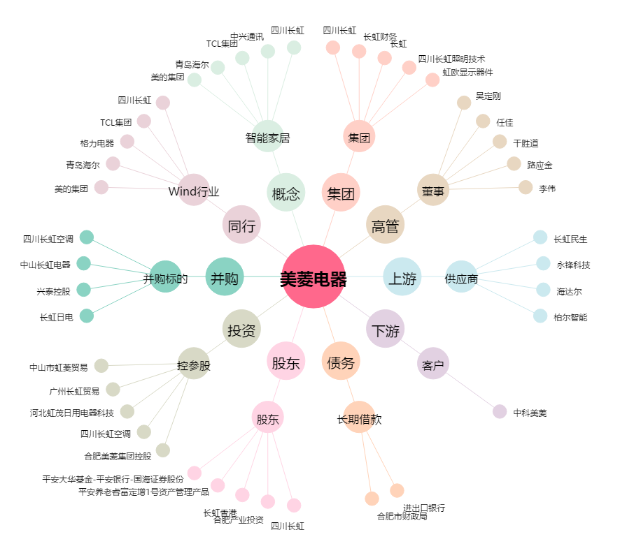
美菱电器[000521.SZ] - 关系概览图

